Sheet1
JUMLAH ASN DAN PAGU TPP
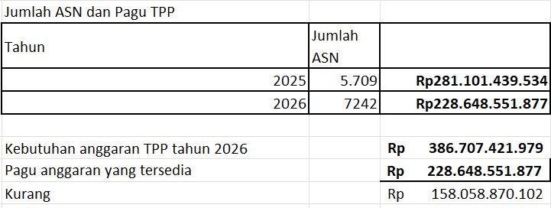
TAHUN | JUMLAH ASN PENERIMA TPP | PAGU TPP
2025 | 5.709 | Rp281,101,439,534
2026 | 7.242 | Rp228,648,551,877
Jumlah ASN Tahun 2026 sebanyak 9882
Sebanyak 2640 adalah Guru penerima Tujangan Profesi Guru

KEKURANGAN ANGGARAN TPP Tahun 2026
Kebutuhan anggaran TPP tahun 2026 |  | Rp386,707,421,979.00
Pagu yang tersedia |  | Rp228,648,551,877.00
Kekurangan |  | Rp158,058,870,102.00

